CF1
Catalogo de Referencia |  | https://docs.google.com/spreadsheets/d/1bl4IF_EG0xlnXTZ5u4rxMcMCdzsepLD7NRrVyxkxUEg/edit#gid=0

FORMATO DE PRODUCCIÓN DE RECURSOS
No | Tema | PAG | Tipo de recurso | Título de del recurso | GUIÓN TÉCNICO | REFERENTES AUDIOVISUALES | ANEXO
1 | 1.1 Definición y tipología. | 2 | 1. Infografía | Estructuras narrativas | Incluir los 6 tipos de estructuras que se nombran en el guion literario. |  | https://www.shutterstock.com/es/image-vector/business-infographic-template-thin-line-design-1116874916
2 | 2.1 Definición, clasificación y convenciones | 4 | 1. Infografía | Principales géneros cinematográficos | Hacer una infografía vertical con los 11 tipos de géneros que se nombran en el guion literario. La idea es colocar en cada género una imagen que lo representa. Por ejemplo, terror colocar un rostro de susto y así sucesivamente. Y en vez de un bombillo, colocar una cámara de cine. |  | https://www.shutterstock.com/es/image-vector/vector-light-bulb-infographic-template-circle-293562311 https://www.shutterstock.com/es/image-vector/movie-film-poster-design-template-background-1721392858
3 | 3.1.1 Inicio, nudo y desenlace | 8 | 1. Infografía | Inicio, nudo y desenlace | Colocar las definiciones de cada punto. | 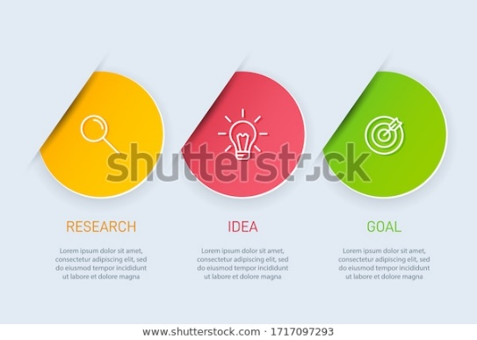 | https://www.shutterstock.com/es/image-vector/concept-arrow-business-model-3-successive-1717097293
4 | Actividad didáctica | 10 | Relacionar conceptos con imágenes o palabras | Actividad didáctica | El aprendiz debe enlazar el género cinematográfico con la imagen de la película que representa el género. Si no se puede relacionar el nombre del género con el poster, entonces hacerlo con el nombre de la película. Comedia – Imagen 01 (Loco por Mary) Western – Imagen 02 (Hasta que llegue su hora) Melodrama – Imagen 03 (Todo sobre mi madre) Biográfico – Imagen 04 (Bohemian Rhapsody) Aventuras – Imagen 05 (Buscando a Nemo) Bélico – Imagen 06 (Malditos bastardos) Cine negro o policiaco – Imagen 07 (Chinatown) Terror – Imagen 08 (Nosferatu) Ciencia ficción – Imagen 09 (2001: una odisea del espacio) Histórico – Imagen 10 (Salvar al soldado Ryan) Acción – Imagen 11 (Acorralado. Rambo) Fantasía – Imagen 12 (Harry Potter y la piedra filosofal) Musical – Imagen 13 (La La Land) | 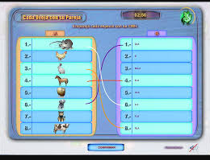 | Carpeta Anexos / 01_Imagenes_Actividad_didactica

